Feuil1
Foc de gros temps/Heavy Weather Jib et Tourmentin/Storm Jib - OSR |  |  | EXTRAITS DES RSO/OSR 2026-2027
Renseigner les cases colorées en vert

FL (longueur de l'étai principal indiquée sur certificat IRC) |  | m
J (Base du triangle avant indiquée sur certificat IRC) |  | m
I (Hauteur du triangle avant calculée) | 0.00 | m
Surface max AUTORISEE Foc de Gros temps (HWJ) - RSO 4.27.3 a) | 0.00 | m²
Surface max AUTORISEE Tourmentin (SJ) - RSO 4.27.4 a) | 0.00 | m²
Guindant max du tourmentin - RSO 4.27.4 b) | 0.00 | m

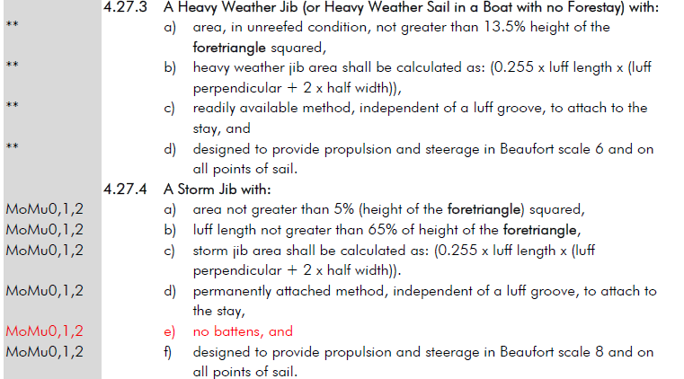
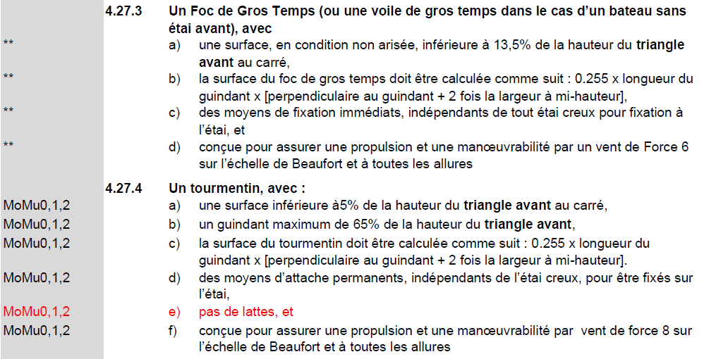
Surface réélle de la voile en apppliquant le calcul de surface indiqué en 4.27.3 et 4.27.4 OSR
HLU de la voile concernée (Foc de gros temps ou Tourmentin) |  | m
HLP de la voile concernée (Foc de gros temps ou Tourmentin) |  | m
HHW de la voile concernée (Foc de gros temps ou Tourmentin) |  | m
Surface réelle RSO (à comparer avec les surfaces max autorisées). | 0.00 | m²

